PD
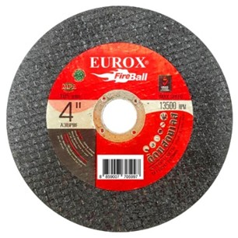
เลขที่ SKU : 36-531-020 วันที่ : 07/12/2023
1. ข้อมูลสินค้า |  |  |  | รูปสินค้า
ประเภท (กลุ่มหลัก) | ใบเลื่อย เจียร์ ตัด | ประเภท (กลุ่มรอง) | ใบตัดเหล็ก
ชื่อภาษาไทย | ใบตัดสแตนเลส 4" EUROX (1.2มม.) | ชื่อภาษาอังกฤษ
รหัสสินค้า | 36-531-020 | Barcode | 8859007705997
สถานะสินค้า | A | รหัสทีมขาย
รุ่น (Model) |  | ยี่ห้อ | EUROX
สีตัวสินค้า | แดง - ดำ | สีของบรรจุภัณฑ์ | แดง - ดำ
ทำจากวัสดุ | เหล็ก | ประเทศผู้ผลิต | PRC
ผู้ผลิต | พลา กรุ๊ป (ไทยแลนด์) จำกัด

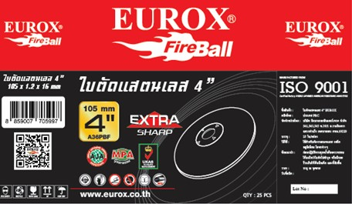
2. คุณสมบัติ |  |  |  | รูปบรรจุภัณฑ์
ความเร็วสูง | 13500 รอบ/นาที | ความหนา | 1.2 มม.

3. รายละเอียดบรรจุภัณฑ์
ขนาดสินค้า (ซม.) | 10.5x1.2x16 (ไม่รวมบรรจุภัณฑ์) | น้ำหนักสินค้า (กก.) | 0.024 (ไม่รวมบรรจุภัณฑ์)
ขนาดกล่อง 1 (ซม.) | 11.2x4.2x11 | ขนาดบรรจุ (กล่อง) | 25 ใบ
ขนาดกล่อง 2 (ซม.)
 |  | น้ำหนักรวมสินค้า (กก.) | 0.62
บาร์โค้ดกล่อง | 28859007705991 | ขนาดลัง (ซม.) | 26x25x32
ขนาดบรรจุ (ลัง) | 24 | น้ำหนักลังรวมสินค้า (กก.)
 |  |  |  | อุปกรณ์ภายในกล่อง

4. อุปกรณ์ภายในกล่อง
- ใบตัดสแตนเลส จำนวน 25 ใบ

5. วิธีการใช้งาน
ใช้สำหรับเจียรงานเหล็ก อลูมิเนียม สแตนเลส โลหะต่างๆ

6. จุดเด่น จุดขาย ของสินค้า
- ใช้สำหรับใส่เครื่องเจียร ขนาด 4 นิ้ว

7. การรับประกัน |  |  |  | รูปลังสินค้า
ระยะเวลารับประกัน (เดือน) | 0 ระบุ
ประเภทการรับประกัน
เงื่อนไขการรับประกัน

8. ข้อมูล สคบ.
ชื่อสินค้า | ใบตัดสแตนเลส 4" EUROX (1.2มม.)
ผลิตจากประเทศ | PRC
จัดจำหน่ายโดย | บริษัท คิงบางกอก อินเตอร์เทรด จำกัด
 | 541,543,545 ซอย 39/1 แขวงท่าแร้ง เขตบางเขน กรุงเทพมหานคร 10220
 | เลขประจำตัวผู้เสียภาษี: 0105545012035 สำนักงานใหญ่ | โทรศัพท์: 02-509-3850 | โทรสาร: 02-509-3856 |  |  | รูป Barcode
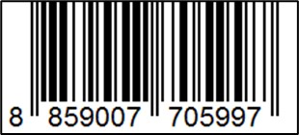
บรรจุ | 25 ใบ/กล่อง
วิธีการใช้ | ใช้สำหรับเจียรงานเหล็ก อลูมิเนียม สแตนเลส โลหะต่างๆ
คำเตือน | ขณะใช้งานหรือเลิกใช้งาน ควรเก็บอุปกรณ์ให้พ้นมือเด็กเพื่อความปลอดภัย
ราคา | ระบุ ณ จุดขาย
วันที่ผลิต

9. ข้อควรระวัง
คำเตือน | ขณะใช้งานหรือเลิกใช้งาน ควรเก็บอุปกรณ์ให้พ้นมือเด็กเพื่อความปลอดภัย
ข้อแนะนำในการใช้งาน | ห้ามใช้งานผิดประเภท

MK

เลขที่ SKU : 36-531-020 วันที่ : 07/12/2023
1. ข้อมูลสินค้า |  |  |  |  |  | รูปสินค้าตัวจริง
ประเภท (กลุ่มหลัก) | ใบเลื่อย เจียร์ ตัด |  | ประเภท (กลุ่มรอง) | ใบตัดเหล็ก
ชื่อภาษาไทย | ใบตัดสแตนเลส 4" EUROX (1.2มม.) |  | ชื่อภาษาอังกฤษ
รหัสสินค้า | 36-531-020 |  | Barcode | 8859007705997
สถานะสินค้า | A |  | รหัสทีมขาย
รุ่น (Model) |  |  | ยี่ห้อ | EUROX
สีตัวสินค้า | แดง - ดำ |  | สีของบรรจุภัณฑ์ | แดง - ดำ
ทำจากวัสดุ | เหล็ก |  | ประเทศผู้ผลิต | PRC
ผู้ผลิต | พลา กรุ๊ป (ไทยแลนด์) จำกัด

2. ราคาสินค้า |  |  |  |  |  | รูปแพ็คเกจตัวจริง
ราคาตั้ง | 25.00 บาท
ราคาปลีก | 19.00 บาท
ราคาส่ง (SEMI) | 14.73 บาท |  |  | GP | 55.60%
ราคาส่ง (S1) | 14.29 บาท | จำนวน | 50 ตัว | GP | 54.22%
ราคาส่ง (S2) | 14.01 บาท | จำนวน | 100 ตัว | GP | 53.29%
ราคาส่ง (S3) | 13.31 บาท | จำนวน | 150 ตัว | GP | 50.83%
ราคา (ผจก) | 0.00 บาท |  |  | GP | 0.00%
ราคาปลีก MT | 19.00 บาท |  |  | GP | 65.57%
ราคาส่ง MT | 15.20 บาท |  |  | GP | 56.96%
ต้นทุนปัจจุบัน 6.54 บาท |  |  | ต้นทุก Lot ที่ผ่านมา 6.54 บาท |  |  | รูปอุปกรณ์ภายในกล่องตัวจริง

3. โปรโมชั่น
ราคาปลีก | 19.00 บาท | จำนวน | 1 ตัว | GP | 65.57%
ราคาพิเศษ 1 | 0 บาท | จำนวน | 0 ตัว | GP | 0.00%
ราคาพิเศษ 2 | 0 บาท | จำนวน | 0 ตัว | GP | 0.00%
ระยะเวลา | -
เป้าต่อเดือน
MT1 | 0 ตัว | MT2 | 0 ตัว | TT2 | 0 ตัว
ONL | 0 ตัว | OUL/TT1 | 0 ตัว
สถานะใหม่ | - |  |  |  |  | ใบโปร/ใบขาย
หมายเหตุการจัดโปร | -

4. ช่องทางการขายสินค้า
ช่องทางขาย
MT1 | [ ] | MT2 | [ ] | TT2 | [ ]
OUL/TT1 | [ ] | ONL | [ ]
ช่องทางลูกค้า
MT | [ ] | SEMI | [ ] | T2-T3 | [ ]
TN | [ ] | ONL | [ ] | TV | [ ]
อื่นๆ | [ ] ระบุ

5. VDO Utility
ไม่มีข้อมูล

